Næring
 | Søknader om dagpenger. Næring. En måned
 | Søknader om dagpenger. Kalendermåned mai |  |  |  | Rapport oppdatert: 02.07.2026

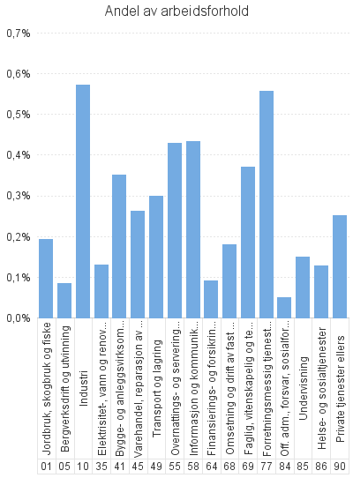
 |  | Dagpenger - antall arbeidsforhold | Dagpenger - andel av arbeidsforhold | Dagpenger - antall virksomheter
Antall som har søkt om dagpenger |  | 9,536
- herav i Aa-register |  | 7,355

Antall arbeidsforhold i Aa-register |  | 8,973 | 0.3% | 6,222
Jordbruk, skogbruk og fiske |  | 113 | 0.2% | 87
Bergverksdrift og utvinning |  | 61 | 0.1% | 31
Industri |  | 1,371 | 0.6% | 459
Elektrisitet-, vann og renovasjon |  | 53 | 0.1% | 43
Bygge- og anleggsvirksomhet |  | 939 | 0.4% | 700
Varehandel, reparasjon av motorvogner |  | 1,043 | 0.3% | 938
Transport og lagring |  | 476 | 0.3% | 370
Overnattings- og serveringsvirksomhet |  | 716 | 0.4% | 614
Informasjon og kommunikasjon |  | 517 | 0.4% | 315
Finansierings- og forsikringsvirksomhet |  | 50 | 0.1% | 46
Omsetning og drift av fast eiendom |  | 84 | 0.2% | 79
Faglig, vitenskapelig og teknisk tjenesteyting |  | 642 | 0.4% | 422
Forretningsmessig tjenesteyting |  | 1,062 | 0.6% | 594
Off. adm., forsvar, sosialforsikring |  | 81 | 0.0% | 71
Undervisning |  | 363 | 0.2% | 290
Helse- og sosialtjenester |  | 808 | 0.1% | 697
Private tjenester ellers |  | 437 | 0.3% | 374
Ukjent |  | 148 | * | 83
 |  | 9 | * | 9

Næring. Ordinære
 | Søknader om dagpenger. Næring. En måned
 | Søknader om ordinære dagpenger. Kalendermåned mai |  |  |  | Rapport oppdatert: 02.07.2026

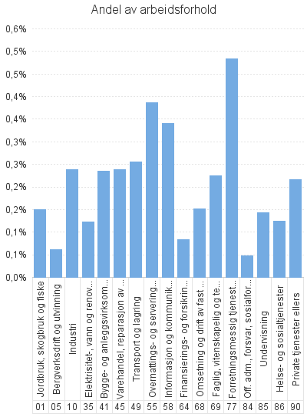
 |  | Ordinære - antall arbeidsforhold | Ordinære - andel av arbeidsforhold | Ordinære - antall virksomheter
Antall som har søkt om dagpenger |  | 7,690
- herav i Aa-register |  | 5,563

Antall arbeidsforhold i Aa-register |  | 6,928 | 0.2% | 5,368
Jordbruk, skogbruk og fiske |  | 88 | 0.1% | 73
Bergverksdrift og utvinning |  | 45 | 0.1% | 27
Industri |  | 572 | 0.2% | 347
Elektrisitet-, vann og renovasjon |  | 50 | 0.1% | 41
Bygge- og anleggsvirksomhet |  | 629 | 0.2% | 525
Varehandel, reparasjon av motorvogner |  | 948 | 0.2% | 862
Transport og lagring |  | 407 | 0.3% | 333
Overnattings- og serveringsvirksomhet |  | 645 | 0.4% | 562
Informasjon og kommunikasjon |  | 406 | 0.3% | 240
Finansierings- og forsikringsvirksomhet |  | 45 | 0.1% | 41
Omsetning og drift av fast eiendom |  | 71 | 0.2% | 66
Faglig, vitenskapelig og teknisk tjenesteyting |  | 389 | 0.2% | 285
Forretningsmessig tjenesteyting |  | 923 | 0.5% | 534
Off. adm., forsvar, sosialforsikring |  | 78 | 0.0% | 68
Undervisning |  | 347 | 0.1% | 278
Helse- og sosialtjenester |  | 781 | 0.1% | 679
Private tjenester ellers |  | 376 | 0.2% | 331
Ukjent |  | 122 | * | 70
 |  | 6 | * | 6

Næring. Permitterte
 | Søknader om dagpenger. Næring. En måned
 | Søknader om dagpenger under permittering. Kalendermåned mai |  |  |  | Rapport oppdatert: 02.07.2026

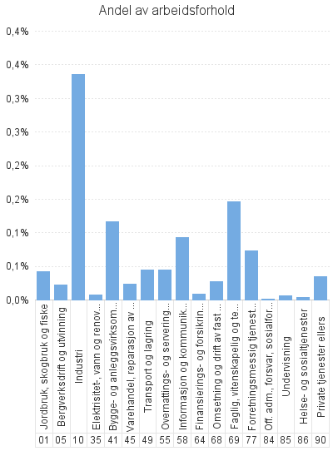
 |  | Permitterte - antall arbeidsforhold | Permitterte - andel av arbeidsforhold | Permitterte - antall virksomheter
Antall som har søkt om dagpenger |  | 1,861
- herav i Aa-register |  | 1,806

Antall arbeidsforhold i Aa-register |  | 2,060 | 0.1% | 1,031
Jordbruk, skogbruk og fiske |  | 25 | 0.0% | 18
Bergverksdrift og utvinning |  | 16 | 0.0% | 6
Industri |  | 805 | 0.3% | 155
Elektrisitet-, vann og renovasjon |  | * | * | *
Bygge- og anleggsvirksomhet |  | 313 | 0.1% | 210
Varehandel, reparasjon av motorvogner |  | 95 | 0.0% | 79
Transport og lagring |  | 70 | 0.0% | 45
Overnattings- og serveringsvirksomhet |  | 75 | 0.0% | 64
Informasjon og kommunikasjon |  | 111 | 0.1% | 82
Finansierings- og forsikringsvirksomhet |  | 5 | 0.0% | 5
Omsetning og drift av fast eiendom |  | 13 | 0.0% | 13
Faglig, vitenskapelig og teknisk tjenesteyting |  | 253 | 0.1% | 150
Forretningsmessig tjenesteyting |  | 140 | 0.1% | 93
Off. adm., forsvar, sosialforsikring |  | * | * | *
Undervisning |  | 15 | 0.0% | 15
Helse- og sosialtjenester |  | 27 | 0.0% | 23
Private tjenester ellers |  | 61 | 0.0% | 47
Ukjent |  | 27 | * | 17
 |  | * | * | *

